Sheet1


Bakı şəhəri |  |  |  |  | 2026-08-16

 | Qiymət razılaşma pratokulu №366

Aşağıda qeyd olunan malların göndərilməsi haqqında çərçivə müqaviləsinin şərtlərinin əsasında sifariş olunmuşdur.

№ | Malın (iş,xidmət) adı | Ölçü vahidi | Miqdarı | Vahidin qiyməti | Ümumi dəyəri
1 | Şayba M24 (yaylı) | kq | 1.3 | 5 | 6.5
2 | Şayba M24 | kq | 1.7 | 5 | 8.5
3 | Bolt M24x100 (qara) | kq | 20 | 8 | 160
4 | Qayka M24 | kq | 5 | 8 | 40
 |  |  |  | Cəm | 215
 |  |  |  | Ədv | 38.7
 |  |  |  | Yekun | 253.7

ALICI |  |  | SATICI
"AzRosPromİnvest” Məhdud Məsuliyyət Cəmiyyəti |  |  | “Azplom” Məhdud Məsuliyyət Cəmiyyəti
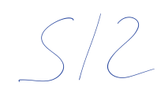
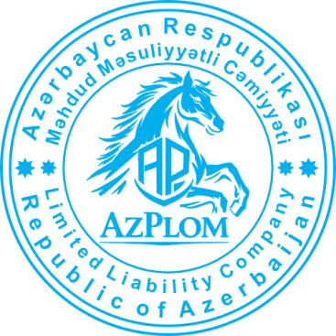

İmza________________________ |  |  | İmza________________________

M.Y. |  |  | M.Y.

